Ataskaita_1
Prekės pavadinimas | Kilmės šalis | Rūšis | 1 kg Kaina | Kiekis, kg | Sumokėta suma | Įsigyta prekių už | 1503.50
Apelsinai | Marokas | 1 | 1.00 | 40 |  |  | Skirtingų prekių | už sumą |  | Tai sudaro:
Obuoliai | Lietuva | 3 | 0.55 | 60 |  | Šalis
Apelsinai | Ispanija | 1 | 1.20 | 70 |  | Lietuva |  |  |  |  | %
Apelsinai | Marokas | 2 | 0.90 | 70 |  | Lenkija |  |  |  |  | %
Obuoliai | Lietuva | 1 | 1.90 | 70 |  | Ispanija |  |  |  |  | %
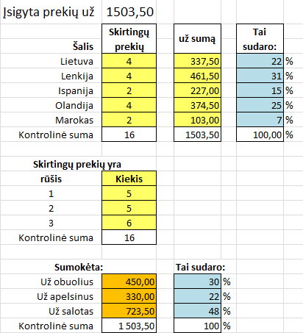
Obuoliai | Lenkija | 2 | 0.85 | 70 |  | Olandija |  |  |  |  | %
Obuoliai | Olandija | 3 | 0.45 | 70 |  | Marokas |  |  |  |  | %
Salotos | Lenkija | 1 | 2.10 | 70 |  | Kontrolinė suma
Salotos | Lietuva | 3 | 0.85 | 80
Salotos | Lietuva | 2 | 1.15 | 90 |  | Skirtingų prekių yra
Obuoliai | Olandija | 1 | 0.85 | 100 |  | rūšis | Kiekis
Salotos | Lenkija | 3 | 0.55 | 100 |  | 1
Obuoliai | Olandija | 2 | 0.90 | 120 |  | 2
Apelsinai | Ispanija | 3 | 1.10 | 130 |  | 3
Salotos | Olandija | 3 | 1.00 | 150 |  | Kontrolinė suma
Salotos | Lenkija | 2 | 1.00 | 200
 | Iš viso skirtingų prekių: |  |  | iš viso |  | Sumokėta: |  | Tai sudaro:
 |  |  |  |  |  | Už obuolius |  |  | %
 |  |  |  |  |  | Už apelsinus |  |  | %
 |  |  |  |  |  | Už salotas |  |  | %
 |  |  |  |  |  | Kontrolinė suma |  |  | %

komisiniai
Mokami % nuo įmokų | 1 metų įmokos | 40% | 2 metų įmokos | 10% | 3 metų įmokos | 5% | 4 metų įmokos | 2.5% | Iš viso gauta įmokų | Komisiniai | Draudimo bendrovėje mokami komisiniai nuo sudarytų sutarčių įmokų taip:
konsultanto ID |  | Komisiniai |  | Komisiniai |  | Komisiniai |  | Komisiniai
102 | 1100 |  | 1360 |  | 2000 |  | 3000 |  | 7460 |  | Nuo pirmų metų įmokų - 40%
113 | 1300 |  | 1780 |  | 2100 |  | 3100 |  | 8280 |  | Nuo antrų metų įmokų - 10%
103 | 1300 |  | 1420 |  | 2500 |  | 3500 |  | 8720 |  | Nuo trečių metų įmokų - 5%
112 | 4600 |  | 1760 |  | 2500 |  | 3500 |  | 12360 |  | Nuo ketvirtų metų įmokų - 2,5%
101 | 900 |  | 1300 |  | 1500 |  | 3700 |  | 7400 |  | Nuo penktų (ir daugiau) metų nebemokama nieko
111 | 900 |  | 1740 |  | 2900 |  | 3900 |  | 9440
100 | 700 |  | 1240 |  | 1000 |  | 4000 |  | 6940
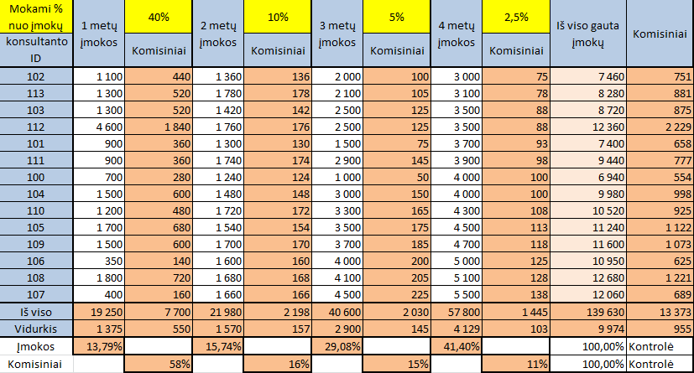
104 | 1500 |  | 1480 |  | 3000 |  | 4000 |  | 9980
110 | 1200 |  | 1720 |  | 3300 |  | 4300 |  | 10520
105 | 1700 |  | 1540 |  | 3500 |  | 4500 |  | 11240
109 | 1500 |  | 1700 |  | 3700 |  | 4700 |  | 11600
106 | 350 |  | 1600 |  | 4000 |  | 5000 |  | 10950
108 | 1800 |  | 1680 |  | 4100 |  | 5100 |  | 12680
107 | 400 |  | 1660 |  | 4500 |  | 5500 |  | 12060
Iš viso
Vidurkis
Proc. nuo visų įmokų |  |  |  |  |  |  |  |  |  | Kontrolė
Proc. nuo visų komisinių |  |  |  |  |  |  |  |  |  | Kontrolė

